Th° 2025
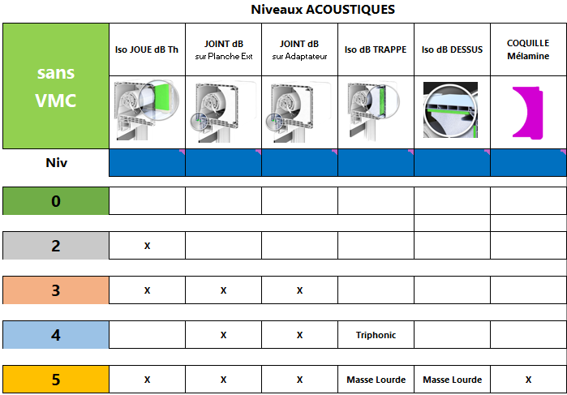
SBX2 - THERMIQUE 2025
2024-12-17
 |  | 1 |  |  | 2
Longueur Coffre
à définir
Résultats du Uc Coffre en fonction de :
- la Longueur Hors-Tout des Coffres - Lc
- des Cas d'emplois
- des Niveaux Acoustiques Dessous (Explication Niveau à Droite du Tableau)
 |  | Lc = | 1.5

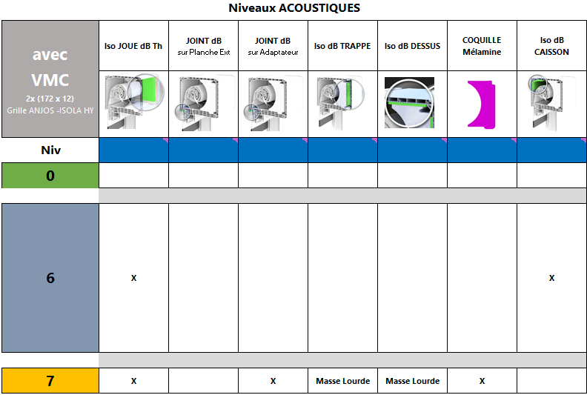
POSE | DOUBLAGE | Section COFFRE | ADAPTATEUR | RENFORT | Niv 0 | Uc | Niv 2 ou 6 | Uc | Niv 3 | Uc | Niv 4 | Uc | Niv 5 ou 7 | Uc
TUNNEL | - | 190 | Sans ou Injecté |  | Uc=0,908+0,774/Lc | 1.424 | Uc=0,908+0,101/Lc | 0.975
 |  |  | Alu |  | Uc=0,986+0,774/Lc | 1.502 | Uc=0,986+0,101/Lc | 1.053 | Uc=0,927+0,101/Lc | 0.994 | Uc=0,927+0,774/Lc | 1.443 | Uc=0,901+0,099/Lc | 0.967
 |  |  |  | X | Uc=1,010+0,774/Lc | 1.526 | Uc=1,010+0,101/Lc | 1.077 | Uc=0,968+0,101/Lc | 1.035 | Uc=0,968+0,774/Lc | 1.484 | Uc=0,940+0,099/Lc | 1.006
 |  | 220 | Sans ou Injecté |  | Uc=0,909+0,799/Lc | 1.442 | Uc=0,909+0,118/Lc | 0.988
 |  |  | Alu |  | Uc=0,976+0,799/Lc | 1.509 | Uc=0,975+0,118/Lc | 1.054 | Uc=0,913+0,118/Lc | 0.992 | Uc=0,913+0,799/Lc | 1.446 | Uc=0,923+0,112/Lc | 0.998
 |  |  |  | X | Uc=0,974+0,799/Lc | 1.507 | Uc=0,974+0,118/Lc | 1.053 | Uc=0,923+0,118/Lc | 1.002 | Uc=0,923+0,799/Lc | 1.456 | Uc=0,965+0,112/Lc | 1.040
ITI | 100 | 190 | Sans ou Injecté |  | Uc=0,896+0,745/Lc | 1.393 | Uc=0,896+0,093/Lc | 0.958
 |  |  | Alu |  | Uc=0,984+0,745/Lc | 1.481 | Uc=0,984+0,093/Lc | 1.046 | Uc=0,928+0,093/Lc | 0.990 | Uc=0,928+0,745/Lc | 1.425 | Up=0,885+0,099/Lc | 0.951
 |  |  |  | X | Uc=1,000+0,745/Lc | 1.497 | Uc=1,000+0,093/Lc | 1.062 | Uc=0,965+0,093/Lc | 1.027 | Uc=0,965+0,745/Lc | 1.462 | Up=0,929+0,099/Lc | 0.995
 |  | 220 | Sans ou Injecté |  | Uc=0,888+0,799/Lc | 1.421 | Uc=0,888+0,111/Lc | 0.962
 |  |  | Alu |  | Uc=0,973+0,799/Lc | 1.506 | Uc=0,973+0,111/Lc | 1.047 | Uc=0,906+0,111/Lc | 0.980 | Uc=0,906+0,799/Lc | 1.439 | Up=0,906+0,112/Lc | 0.981
 |  |  |  | X | Uc=0,962+0,799/Lc | 1.495 | Uc=0,962+0,111/Lc | 1.036 | Uc=0,917+0,111/Lc | 0.991 | Uc=0,917+0,799/Lc | 1.450 | Up=0,956+0,112/Lc | 1.031
 | 120 | 190 | Sans ou Injecté |  | Uc=0,793+0,624/Lc | 1.209 | Uc=0,793+0,059/Lc | 0.832
 |  |  | Alu |  | Uc=0,855+0,624/Lc | 1.271 | Uc=0,855+0,059/Lc | 0.894 | Uc=0,808+0,059/Lc | 0.847 | Uc=0,808+0,624/Lc | 1.224 | Up=0,770+0,070/Lc | 0.817
 |  |  |  | X | Uc=0,870+0,624/Lc | 1.286 | Uc=0,870+0,059/Lc | 0.909 | Uc=0,837+0,059/Lc | 0.876 | Uc=0,837+0,624/Lc | 1.253 | Up=0,801+0,070/Lc | 0.848
 |  | 220 | Sans ou Injecté |  | Uc=0,802+0,654/Lc | 1.238 | Uc=0,802+0,077/Lc | 0.853
 |  |  | Alu |  | Uc=0,857+0,654/Lc | 1.293 | Uc=0,857+0,077/Lc | 0.908 | Uc=0,819+0,077/Lc | 0.870 | Uc=0,819+0,654/Lc | 1.255 | Up=0,805+0,081/Lc | 0.859
 |  |  |  | X | Uc=0,874+0,654/Lc | 1.310 | Uc=0,874+0,077/Lc | 0.925 | Uc=0,832+0,077/Lc | 0.883 | Uc=0,832+0,654/Lc | 1.268 | Up=0,844+0,081/Lc | 0.898
 | 140 | 190 | Sans ou Injecté |  | Uc=0,741+0,504/Lc | 1.077 | Uc=0,741+0,029/Lc | 0.760
 |  |  | Alu |  | Uc=0,782+0,504/Lc | 1.118 | Uc=0,782+0,029/Lc | 0.801 | Uc=0,738+0,029/Lc | 0.757 | Uc=0,738+0,504/Lc | 1.074 | Up=0,681+0,038/Lc | 0.706
 |  |  |  | X | Uc=0,795+0,504/Lc | 1.131 | Uc=0,795+0,029/Lc | 0.814 | Uc=0,763+0,029/Lc | 0.782 | Uc=0,763+0,504/Lc | 1.099 | Up=0,707+0,038/Lc | 0.732
 |  | 220 | Sans ou Injecté |  | Uc=0,738+0,531/Lc | 1.092 | Uc=0,738+0,046/Lc | 0.769
 |  |  | Alu |  | Uc=0,802+0,531/Lc | 1.156 | Uc=0,802+0,046/Lc | 0.833 | Uc=0,750+0,046/Lc | 0.781 | Uc=0,750+0,531/Lc | 1.104 | Up=0,727+0,051/Lc | 0.761
 |  |  |  | X | Uc=0,787+0,531/Lc | 1.141 | Uc=0,787+0,046/Lc | 0.818 | Uc=0,769+0,046/Lc | 0.800 | Uc=0,769+0,531/Lc | 1.123 | Up=0,754+0,051/Lc | 0.788
 | 160 | 190 | Sans ou Injecté |  | Uc=0,673+0,384/Lc | 0.929 | Uc=0,673+0,006/Lc | 0.677
 |  |  | Alu |  | Uc=0,704+0,384/Lc | 0.960 | Uc=0,704+0,006/Lc | 0.708 | Uc=0,665+0,006/Lc | 0.669 | Uc=0,665+0,384/Lc | 0.921 | Up=0,630+0,013/Lc | 0.639
 |  |  |  | X | Uc=0,711+0,384/Lc | 0.967 | Uc=0,711+0,006/Lc | 0.715 | Uc=0,681+0,006/Lc | 0.685 | Uc=0,681+0,384/Lc | 0.937 | Up=0,648+0,013Lc | 0.657
 |  | 220 | Sans ou Injecté |  | Uc=0,690+0,407/Lc | 0.961 | Uc=0,690+0,046/Lc | 0.721
 |  |  | Alu |  | Uc=0,735+0,407/Lc | 1.006 | Uc=0,735+0,046/Lc | 0.766 | Uc=0,689+0,046/Lc | 0.720 | Uc=0,689+0,407/Lc | 0.960 | Up=0,727+0,049/Lc | 0.760
 |  |  |  | X | Uc=0,740+0,407/Lc | 1.011 | Uc=0,740+0,046/Lc | 0.771 | Uc=0,701+0,046/Lc | 0.732 | Uc=0,701+0,407/Lc | 0.972 | Up=0,754+0,049/Lc | 0.787
ITE | 140 | 190 | Sans ou Injecté
 |  |  | Alu |  |  |  |  |  |  |  |  |  | Uc=0,901+0,099/Lc | 0.967
 |  |  |  | X |  |  |  |  |  |  |  |  | Uc=0,940+0,099/Lc | 1.006
 |  | 220 | Sans ou Injecté
 |  |  | Alu |  |  |  |  |  |  |  |  |  | Uc=0,923+0,112/Lc | 0.998
 |  |  |  | X |  |  |  |  |  |  |  |  | Uc=0,965+0,112/Lc | 1.040

Calcul DERRIERE Linteau
 |  |  |  |  | Maj 19/11/25

CALCUL Ujn - COFFRE PVC DERRIERE LINTEAU

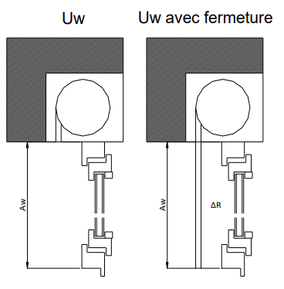
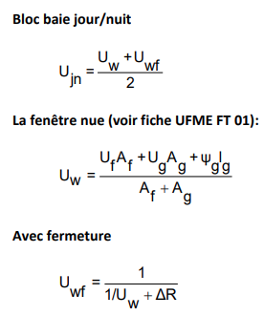
Ujn : Coefficient de transmission thermique moyen jour-nuit de la paroi vitrée en W/(m².K)
Uw : Coefficient de transmission thermique surfacique de la fenêtre nue en W/(m².K)
Uwf : Coefficient de transmission thermique de la menuiserie avec la fermeture en position occultation, en W/(m².K)
ΔR : Résistance thermique additionnelle apportée par la fermeture et la lame d’air, en m².K/W

 | ΔR Résitance thermique additionnelle fermeture + lame d'air ventilée
 | Manœuvres |  | LAME PVC 40 | LAME EV39
 | Moteur / Treuil |  | ΔR = 0,25 m².K/W | ΔR = 0,18 m².K/W
 | Sangle |  | ΔR = 0,20 m².K/W | ΔR = 0,15 m².K/W
* Obtention du crédit d’impôt car ΔR strictement supérieur à 0,20 m².k/W

CALCUL DU Ujn :

Uw | 1.4 | W/(m².K) |  | Champs à renseigner

ΔR | 0.25 | m².K/W

Uwf | 1.04 | W/(m².K) |  | Champs calculé

Ujn | 1.22 | W/(m².K) |  | Résultat final Ujn

Extrait de la Feuille UFME |  | FT02-BLOC-BAIE-VOLET-DERRIERE-2025.pdf

Calcul SOUS-Linteau
 |  |  |  |  |  |  | Maj 19/11/25

CALCUL Ubb, jn COFFRE PVC SOUS LINTEAU

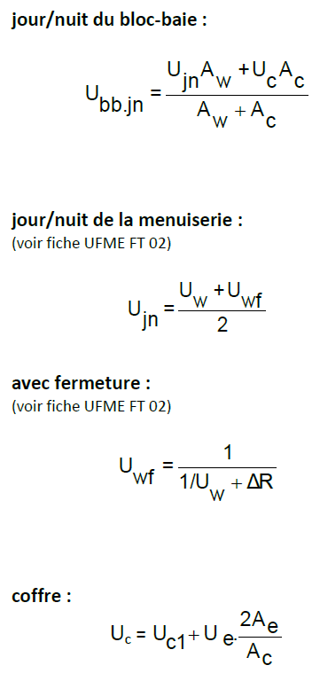
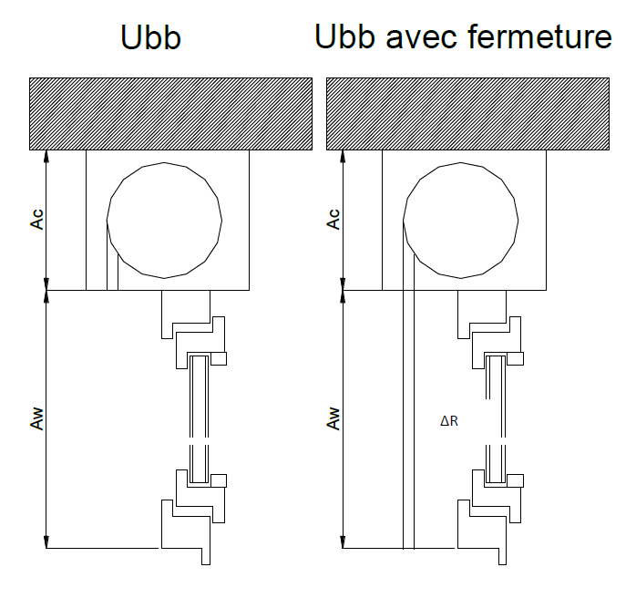
Ubb,jn = Coefficient de transmission thermique moyen jour-nuit du blocbaie (Menuiserie + fermetures )en W/(m².K)
Ujn = Coefficient de transmission thermique moyen jour-nuit de la paroi vitrée en W/(m².K)
Uw = Coefficient de transmission thermique surfacique de la fenêtre nue en W/(m².K)
Uwf = Coefficient de transmission thermique surfacique de la fenêtre avec sa fermeture en W/(m².K)
ΔR = Résistance thermique additionnelle fermeture + lame d'air ventilée en m².K/W
Aw = Surface hors tout de la menuiserie en m²
Ac = Surface projetée du coffre, en m² (Hc hauteur x Lc longueur)
ELEMENTS directement Calculés dans TABLEAU SBX2 - THERMIQUE 2025
Uc = Coefficient thermique du coffre en W/(m².K)
Uc1 = Coefficient surfacique moyen en partie courante du coffre, en W/(m².K)
Ue = Coefficient surfacique des embouts du coffre, en W/(m².K)
Ae = Aire de l’embout du coffre en contact direct avec l’ambiance intérieure, en m²

 | ΔR Résitance thermique additionnelle fermeture + lame d'air ventilée
 | Manœuvres |  | LAME PVC 40 |  | LAME EV39
 | Moteur / Treuil |  | ΔR = 0,25 m².K/W |  | ΔR = 0,18 m².K/W
 | Sangle |  | ΔR = 0,20 m².K/W |  | ΔR = 0,15 m².K/W
* Obtention du crédit d’impôt car ΔR strictement supérieur à 0,20 m².k/W

CALCUL DU Ubb,jn :

Uw | 2.4 | W/(m².K) |  | Aw | 2.4 | m² |  | Champs à renseigner

ΔR | 0.20 | m².K/W |  | Ac | 0.15 | m²

Uc | 1.62 | W/(m².K) |  | Uwf | 1.62 | W/(m².K) |  | Champs calculé
 | à retrouver dans dans TABLEAU SBX2 - THERMIQUE 2025

Ujn | 2.01 | W/(m².K) |  | Ubb,jn | 1.99 | W/(m².K) |  | Résultat final Ujn

Extrait de la Feuille UFME |  | FT03-BLOC-BAIE-VOLET-APPARENT.pdf

